상품제안서
써모스 미니미니 텀블러120ml / 180ml | 상품코드: S06525

 |  |  |  |  |  |  | 02-713-8555 | www.synergygift.co.kr
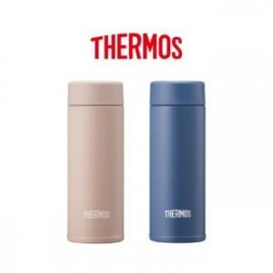 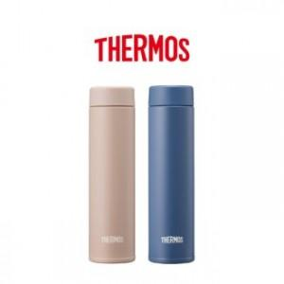

【상세/제작정보】 | <p><span style="font-size: 14pt;">※ 100개 미만 포장지포장 진행시 40,000원(VAT별도) 일괄 발생 됩니다.</span></p>

【인쇄/포장옵션】 | 실크, 레이저 / 포장지포장

【공급단가】 | 수량 | 30~ | 100~ | 300~ | 500~ | 1,000~
*VAT별도 | 120ml | 21,200원 | 20,000원 | 18,900원 | 18,300원 | 17,800원
 | 180ml | 22,500원 | 21,300원 | 20,100원 | 19,400원 | 18,900원

【상품 URL】 | https://www.synergygift.co.kr:443/src/goods_detail.php?gdno=15353

